상품제안서
코션 O3 8K 암막 자동 일자형 장우산(UPF50+) | 상품코드: F20402

 |  |  |  |  |  |  | 02-412-0044 | www.easy1.co.kr
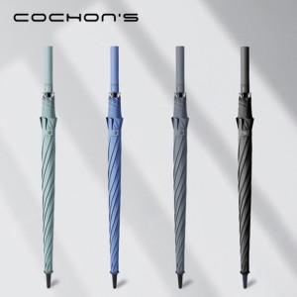

【상세/제작정보】

【인쇄/포장옵션】 | 실크, 풀칼라 / 포장불가능

【공급단가】 | 수량 | 50~ | 100~ | 300~ | 500~ | 1,000~
*VAT별도 | 단가 | 18,000원 | 17,700원 | 17,250원 | 16,950원 | 16,500원

【상품 URL】 | https://dev.easy1.co.kr:443/src/goods_detail.php?gdno=20402

